Hoja1
 | Metodo Secante

 | Ejemplo 1 | f(x) =x^3 + 2x^2 + 10x - 20 | iter | Xi | X0 | f(Xi) | f(X0) | X i+1 | Error f(Xa)
 |  |  | 1 | 3 | 2 | 55.000000 | 16 | 1.5897435897 | -0.008870968
Graficar |  |  | 2 | 1.5897435897 | 3 | 4.969740 | 55 | 1.4496562205 | -0.000966349
 | x | f(x) | 3 | 1.4496562205 | 1.5897435897 | 1.746026 | 4.969739881 | 1.3737822064 | -0.000552300
 | -1 | -29 | 4 | 1.3737822064 | 1.4496562205 | 0.105085 | 1.7460256443 | 1.3689232496 | -0.000035495
 | -0.7 | -26.363 | 5 | 1.3689232496 | 1.3737822064 | 0.002429 | 0.10508548361 | 1.3688082735 | -0.000000840
 | -0.4 | -23.744 | 6
 | -0.1 | -20.981 | 7
 | 0.2 | -17.912 | 8
 | 0.5 | -14.375 | 9
 | 0.8 | -10.208 | 10
 | 1.1 | -5.249 | 11
 | 1.4 | 0.664 | 12
 | 1.7 | 7.693 | 13
 | 2 | 16
 | 2.3 | 25.747
 | 2.6 | 37.096
 | 2.9 | 50.209
 | 3.2 | 65.248
 | 3.5 | 82.375
 | 3.8 | 101.752
 | 4.1 | 123.541
 | 4.4 | 147.904
 | 4.7 | 175.003
 | 5 | 205
 | 5.3 | 238.057
 | 5.6 | 274.336
 | 5.9 | 313.999
 | 6.2 | 357.208
 | 6.5 | 404.125
 | 6.8 | 454.912
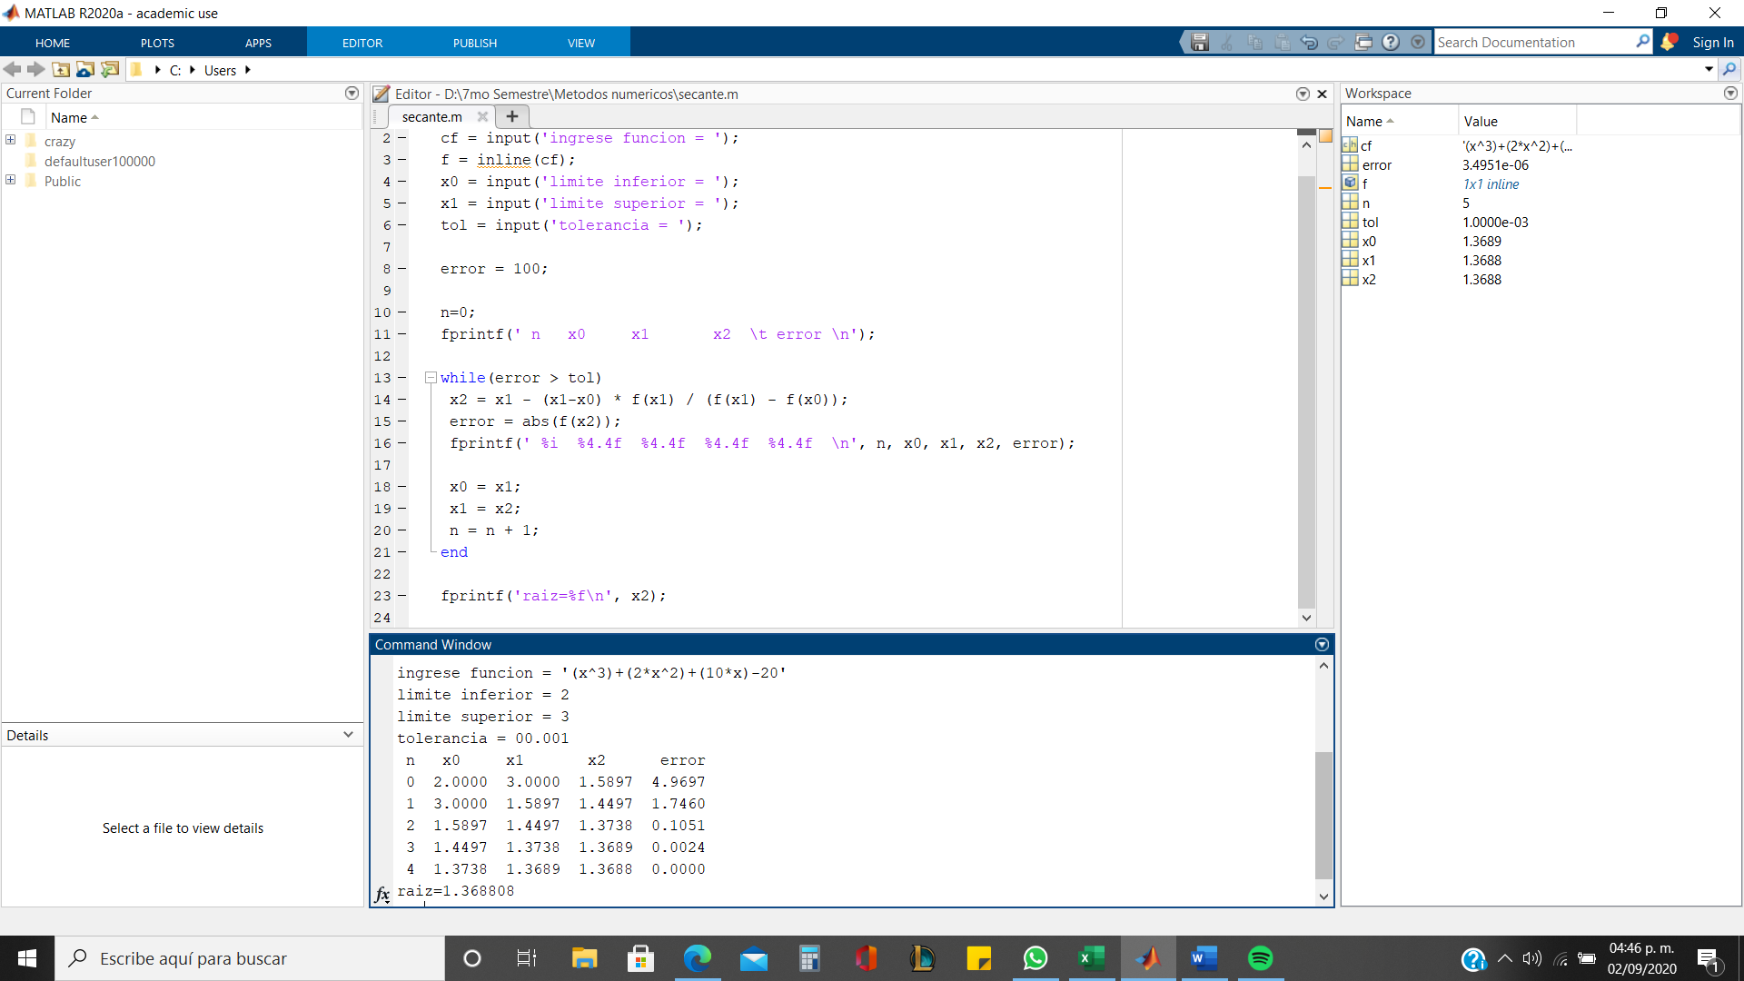
 | 7.1 | 509.731
 | 7.4 | 568.744
 | 7.7 | 632.113

